Feuille 1
 | Groupe 5 - CAI Eddy - CIOBANITA Steven - FRAJ Rayan - TARANTO Tom |  | SMART BAR

ID | Scénario d'un point de vue narratif | Croquis de principe | Actions | Hardware | Software | Questions | Remarques
1 | Omar arrive au bar, commande sa biere et la boit | 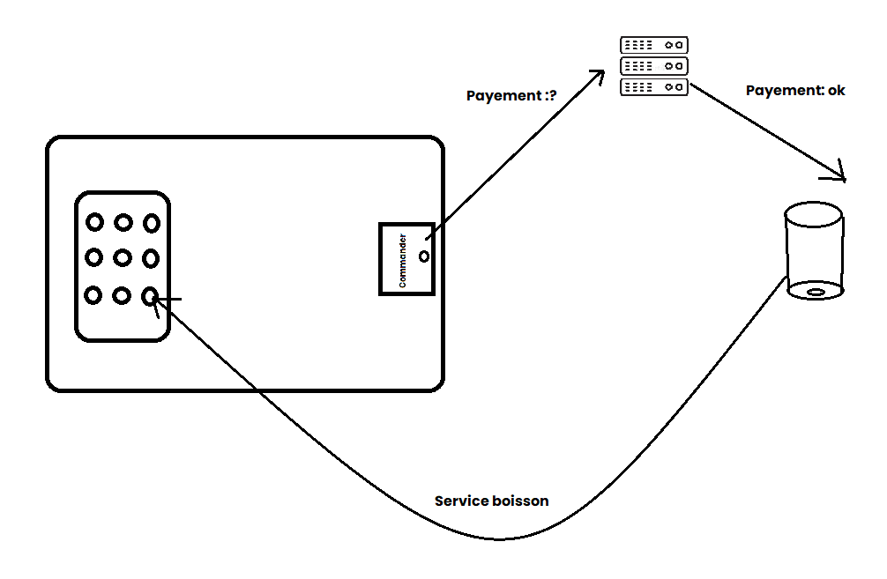 | Commander sur la partie numérique de la table, Une fois le paiement réalisé, placer son verre sur la partie dédié. Le verre se rempli alors automatiquement | Hardware: tablette, carte wifi , alimentation, bouton poussoir, cervo moteur, pompe | démarrage => Page de choix -> paiement en ligne Si paiement OK : On met la valeur dans la BDD associée à la table + boisson Sinon: on retente avec message erreur
2 | Pierrot veut boire un Dr Pepper mais il n'y en a plus | 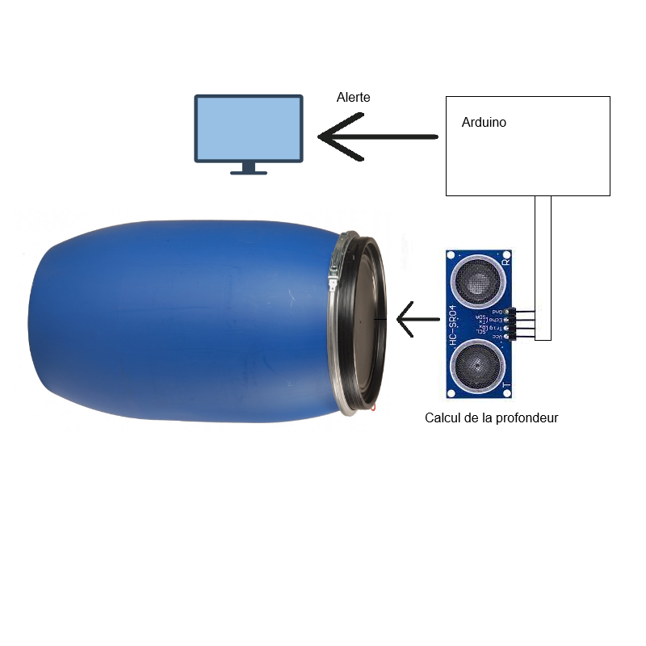 | Le capteur a lancé l'alerte de faible niveau, Le restaurateur lit l'alerte sur sa tablette (notification) Il change le fut correspondant Le statut dela boisson passe de disponible / indisponible / disponible Pierrot peut commander sa boisson sur la tablette de manière classique | Hardware : capteurs de niveaux, carte wifi, alimentation, écran | démarrage => Page d'acceuil -> Vérification des niveaux - Si niveau bas -> notification sur l'écran - Si niveau critique : notification sur l'écran + fermeture dans la base de donnée(boisson indisponible) - Si niveau de nouveau à niveau : écriture dans base de données
3 | Le restaurateur souhaite vérifier les commandes en cours | 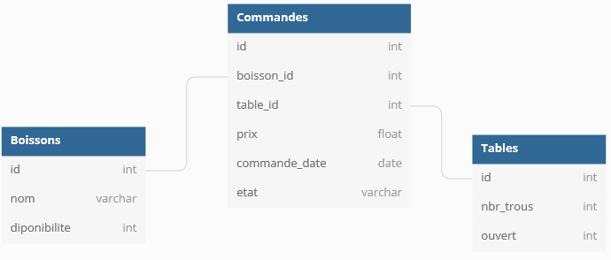 | Chaque table envoi en BDD sa consommation Le restauratateur a un dashboard pour suivre en temps réel la consommation de toute ses tables | Hardware : ecran, BDD | démarrage => Ecran d'acceuil -> bouton commandes en cours Interrogation de la BDD - Affichage des boissons commandées par table
4 | A la fermeture, le restaurateur souhaite avoir une vue d'ensemble de la journée |  | A chaque fois qu'une table se libère, Une facture de la table est envoyé par mail à un mail dédié Une sommes de toutes les factures est envoyé en fin de service | Hardware : ecran, BDD | démarrage => Ecran d'acceuil -> bouton commandes en cours Interrogation de la BDD - Affichage du recapitulatif de la journée
5 | Lors des happy-hours, grace a la SmartBar, la charge des serveurs est allege | 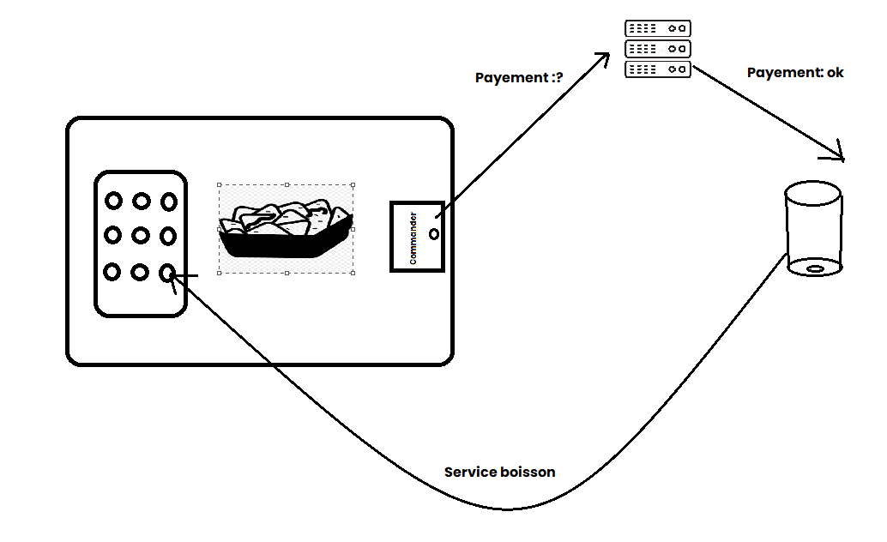 | Commander sur la partie numérique de la table, Une fois le paiement réalisé, placer son verre sur la partie dédié. Le verre se rempli alors automatiquement, le serveur ramene les snaks | Hardware: tablette, carte wifi , alimentation, bouton poussoir, cervo moteur, pompe | démarrage => Page de choix -> paiement en ligne Si paiement OK : On met la valeur dans la BDD associée à la table + boisson Sinon: on retente avec message erreur

